Sheet1 (2)
款号 | PO | 货品名 | 内容 | 码数 |  |  |  |  |  |  |  |  | 需订数量
 |  |  |  | 4 | 6 | 8 | 9 | 10 | 11 | 12 | 14 | 16
173971 | 1528978 | 腰卡 |  | 0 | 66 | 163 | 46 | 292 | 51 | 376 | 371 | 127 | 1492
靛蓝 | 977 | 纸质吊牌 | HIGH RISE |  | 配绳仔001 |  |  |  |  |  |  |  | 1492
173971 | 1528980 | 腰卡 |  | 0 | 0 | 172 | 0 | 371 | 45 | 407 | 375 | 0 | 1370
硫化蓝 | 981 | 纸质吊牌 | HIGH RISE |  | 配绳仔001 |  |  |  |  |  |  |  | 1370
173962 | 1528773 | 腰卡 |  | 0 | 0 | 181 | 82 | 254 | 41 | 462 | 137 | 213 | 1370
 | 774 | 纸质吊牌 | HIGH RISE |  | 配绳仔001 |  |  |  |  |  |  |  | 1370
173970 | 1528975 | 腰卡 |  | 0 | 28 | 67 | 150 | 300 | 266 | 415 | 132 | 5 | 1363
 | 973 | 纸质吊牌 | HIGH RISE |  | 配绳仔001 |  |  |  |  |  |  |  | 1482

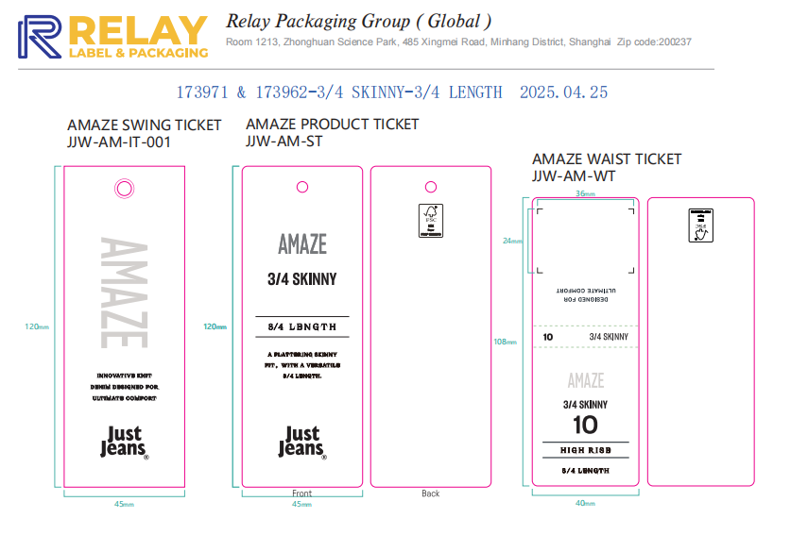
 |  | 跟单 梁珍
 |  | 腰卡

